Estat
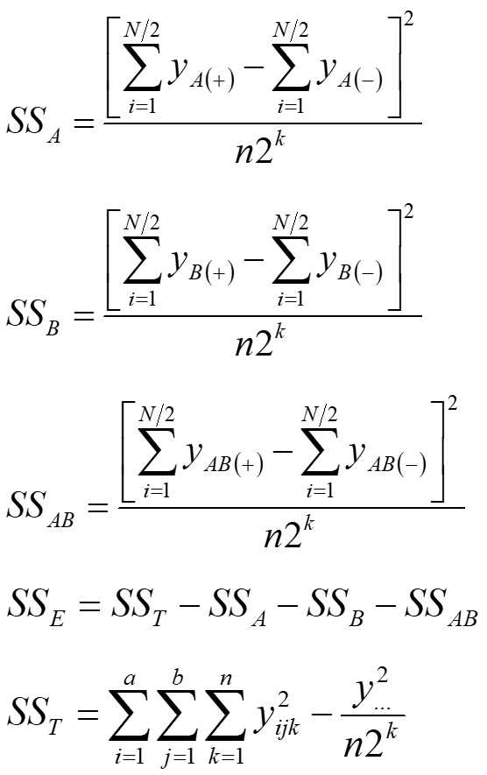
https://www.youtube.com/watch?v=u9T8TFDW4Vc&t=1422s |  |  |  |  |  |  |  |  |  | Fazendo a ANOVA ou o Teste t para os coeficientes devemos chegar nos mesmos valores de p
 | std order | real |  | codificado |  | interação | resposta
 |  | x1 | x2 | x1 | x2 | x1x2 | y |  |  | Termo | Efeito | Coef | Se coef | T | P | T^2 = F
 | 1 | 0.15 | 1 | -1 | -1 | 1 | 28 |  |  | Constante |  | 27.5 | 0.5713 | 48.135 | 0.00 | 2317.02127660
 | 2 | 0.25 | 1 | 1 | -1 | -1 | 36 |  |  | x1 | 8.33 | 4.17 | 0.571 | 7.293 | 8.44E-05 | 53.191489362
 | 3 | 0.15 | 2 | -1 | 1 | -1 | 18 |  |  | x2 | -5.00 | -2.50 | 0.571 | -4.376 | 2.36E-03 | 19.14893617
 | 4 | 0.25 | 2 | 1 | 1 | 1 | 31 |  |  | x1x2 | 1.67 | 0.83 | 0.571 | 1.459 | 1.83E-01 | 2.1276595745
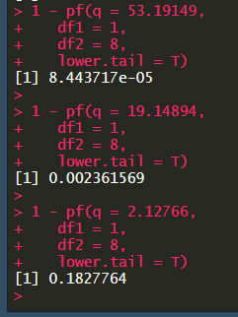
 | 1 | 0.15 | 1 | -1 | -1 | 1 | 25 |  |  |  |  |  | VARIÂNCIA | = | Soma dos quadrados pelo grau de liberdade
 | 2 | 0.25 | 1 | 1 | -1 | -1 | 32 |  | Fatores | Source | DF | SS | MS | F | P-value | F tabelado | OK?
 | 3 | 0.15 | 2 | -1 | 1 | -1 | 19 |  | 2 | x1 | 1 | 208.33 | 208.33 | 53.191489362 | 8.44371E-05 | 5.317655 | TRUE
 | 4 | 0.25 | 2 | 1 | 1 | 1 | 30 |  | Níveis | x2 | 1 | 75.00 | 75.00 | 19.14893617 | 0.002361 | 5.317655 | TRUE
 | 1 | 0.15 | 1 | -1 | -1 | 1 | 27 |  | 2 | x1x2 | 1 | 8.33 | 8.33 | 2.1276595745 | 0.18227 | 5.317655 | FALSE
 | 2 | 0.25 | 1 | 1 | -1 | -1 | 32 |  | Replicatas | Erro | 8 | 31.33 | 3.92
 | 3 | 0.15 | 2 | -1 | 1 | -1 | 23 |  | 3 | Total | 11 | 323
 | 4 | 0.25 | 2 | 1 | 1 | 1 | 29 |  | Ensaios
 |  |  |  |  |  |  |  |  | 12
 |  |  | Soma das variâncias ; Variâncias = (Média - valores)^2
 |  |  | soma(+) | 190 | 150 | 170 | 330 | soma |  | S | R2 | R2ajustado
 |  |  | soma(-) | 140 | 180 | 160 | 27.5 | média |  | 1.979 | 0.903 | 0.8666 | Variância dos erros/Variância total
 |  |  | média(+) | 31.67 | 25.00 | 28.33 | 9398 | somaquad |  |  |  | 0.881
 |  |  | média(-) | 23.33 | 30.00 | 26.67
 |  |  |  |  |  |  |  |  |  |  |  | Variância explicada pelos efeitos
 |  |  |  | x1 | x2 | x1x2 |  |  |  |  |  | Variância não explicada pelos efeitos
 |  |  |  | A | B | AB |  |  |  |  |  | Variância total
 |  |  |  | 4.17 | -2.50 | 0.83
 |  |  |  |  |  |  | Variância = (Média - valores)^2 |  |  |  |  | Se o valor deste SS é grande, significa que ao utilizar ele, desvia-se de um caso que se utiliza apenas a média
 |  |  |  |  |  |  | 27.5 | 28 | 0.25 |  |  | Quando o valor é pequeno, significa que utilizar a média ou com o tal estimador não iria mudar lá muita coisa na estimativa da resposta
 |  |  |  |  |  |  | 27.5 | 36 | 72.25
 |  |  |  |  |  |  | 27.5 | 18 | 90.25
 |  |  |  |  |  |  | 27.5 | 31 | 12.25
 |  |  |  |  |  |  | 27.5 | 25 | 6.25
 |  |  |  |  |  |  | 27.5 | 32 | 20.25
 |  |  |  |  |  |  | 27.5 | 19 | 72.25
 |  |  |  |  |  |  | 27.5 | 30 | 6.25
 |  |  |  |  |  |  | 27.5 | 27 | 0.25
 |  |  |  |  |  |  | 27.5 | 32 | 20.25
 |  |  |  |  |  |  | 27.5 | 23 | 20.25
 |  |  |  |  |  |  | 27.5 | 29 | 2.25
 |  |  |  |  |  |  |  |  | 323

